1.3.1
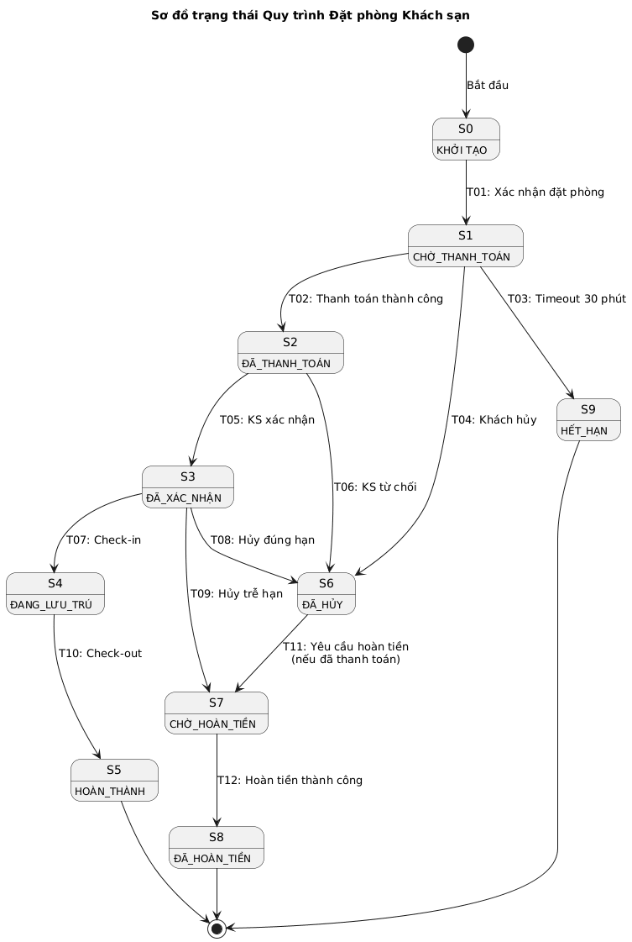

2.1
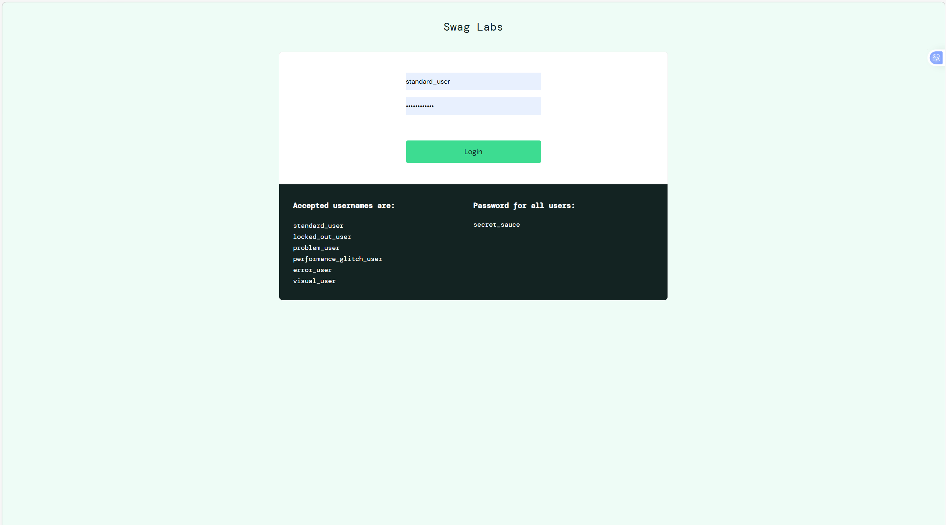
BaseTest.cs | DangNhapData.cs
using NUnit.Framework; | using NUnit.Framework;
using OpenQA.Selenium; | using System.Collections;
using OpenQA.Selenium.Chrome;
using System; | namespace Lab7_BlackBox_Testing.Data
using System.Threading; | {
 | public class DangNhapData
namespace Lab7_BlackBox_Testing.Base | {
{ | public static IEnumerable DuLieuDangNhap()
public abstract class BaseTest | {
{ | // Cấu trúc: Username, Password, Kết quả mong đợi, Mô tả
// Sử dụng ThreadLocal để hỗ trợ chạy Parallel Execution an toàn | yield return new TestCaseData("standard_user", "secret_sauce", "THÀNH_CÔNG", "Tài khoản hợp lệ");
private ThreadLocal<IWebDriver> driver = new ThreadLocal<IWebDriver>(); | yield return new TestCaseData("locked_out_user", "secret_sauce", "BỊ_KHÓA", "Tài khoản bị khóa");
 | yield return new TestCaseData("invalid_user", "wrong_pass", "SAI_THÔNG_TIN", "Tài khoản không tồn tại");
[SetUp] | yield return new TestCaseData("", "secret_sauce", "TRƯỜNG_TRỐNG", "Để trống Username");
public void SetUp() | yield return new TestCaseData("standard_user", "", "TRƯỜNG_TRỐNG", "Để trống Password");
{ | yield return new TestCaseData("", "", "TRƯỜNG_TRỐNG", "Để trống cả hai");
// Khởi tạo ChromeDriver (Selenium 4 tự động tải driver phù hợp) | }
driver.Value = new ChromeDriver(); | }
driver.Value.Manage().Window.Maximize(); | }
driver.Value.Manage().Timeouts().ImplicitWait = TimeSpan.FromSeconds(10);
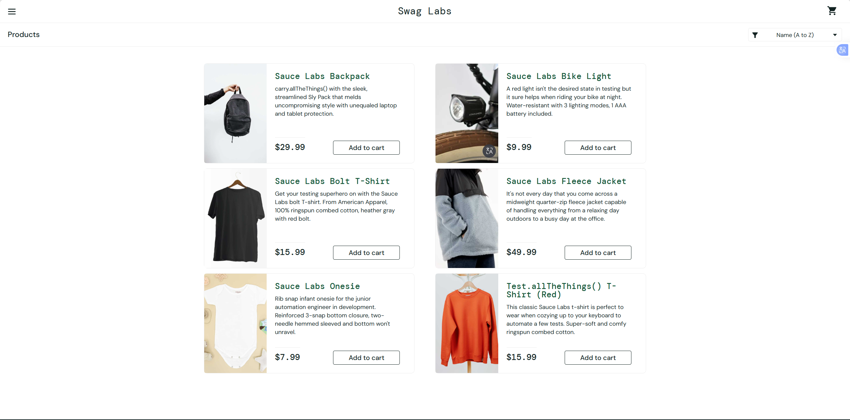
TestContext.Progress.WriteLine($"[START] Đang chạy test: {TestContext.CurrentContext.Test.Name}");
}

[TearDown]
public void TearDown()
{
if (driver.Value != null)
{
// TODO: Bạn có thể thêm code chụp màn hình ở đây nếu TestContext báo lỗi
driver.Value.Quit();
driver.Value.Dispose();
}
}

public IWebDriver GetDriver()
{
return driver.Value;
}




